Sheet1
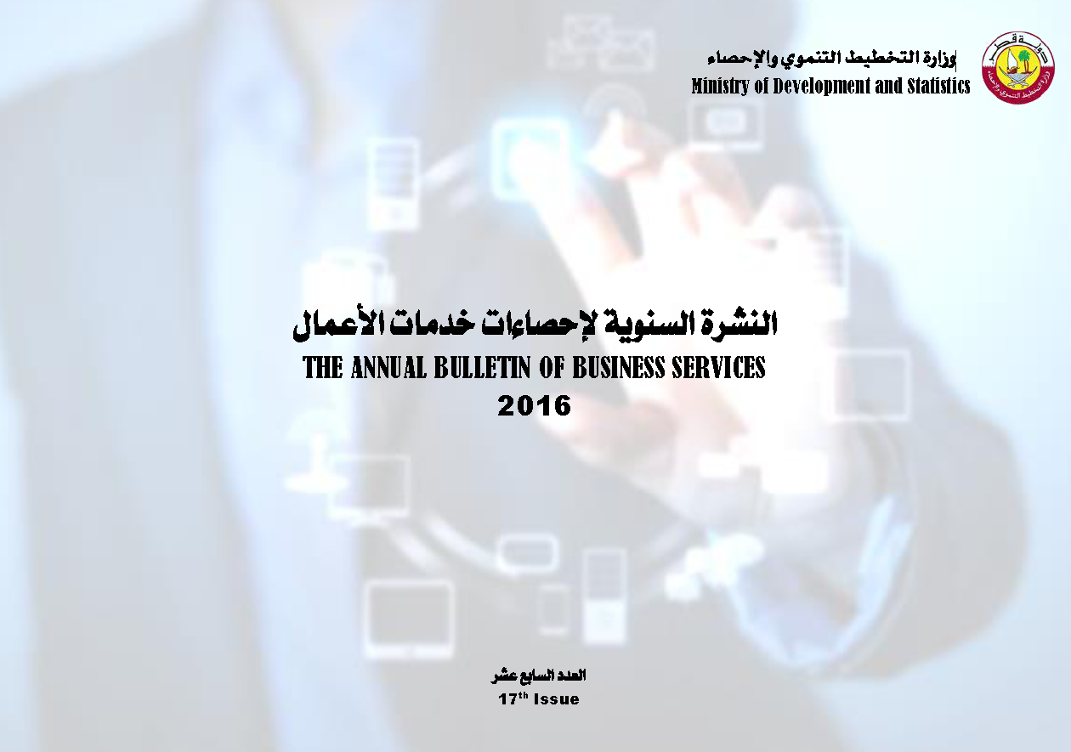

Frst
 State of Qatar Ministry of Development Planning and Statistics Economic Statistics and National Accounts Department |  | دولـــــــــــة قــطــــــــــر وزارة التخطيط التنموي والإحصاء إدارة الإحصاءات الاقتصادية و الحسابات الوطنية

 | النشرة السنوية لإحصاءات خدمات الأعمال THE ANNUAL BULLETIN OF BUSINESS SERVICES 2016

العدد السابع عشر 17th Issue

